画面設計書
レイヤー | 配置場所 |  | ファイル名 |  |  | 内容
View | WebApp |  | task-list.jsp task-detail.jsp |  |  | タスク一覧画面から遷移し、表示されたタスク詳細画面を確認しボタンを押下する
 |  |  |  |  |  | タスク名:テキストボックス(50) カテゴリーID:セレクトタブ(カテゴリーIDを元にカテゴリー名を表示) 期限:date(date型で取得する) 担当者:セレクト(ユーザーIDを元にユーザー名を表示:24文字) ステータス情報:セレクトタブ(ステータスコードを元にステータス名を表示) メモ:テキストボックス(100)

Controller | Servlet |  | TaskDetailServlet.java |  |  | 一覧表示画面で選択したタスクの情報を保持し、表示する
 |  |  | TaskDeleteServlet.java |  |  | タスク削除画面へ遷移する
Model | dao |  | TaskCategoryUserStatusDAO |  |  | 一覧表示画面で選択したタスクを保持し、表示を行う
 | entity |  | TaskCategoryUserStatusBean |  |  | TaskCategoryUserStatusDAOで使用する雛型
画面設計書 |  | システム名 |  | グループ名 |  |  | 作成日 | 担当 | 承認印
 |  | タスク管理システム |  | ProjectX |  |  | 2024-12-13 | 坂上

画面名称 |  | タスク詳細画面
画面レイアウト
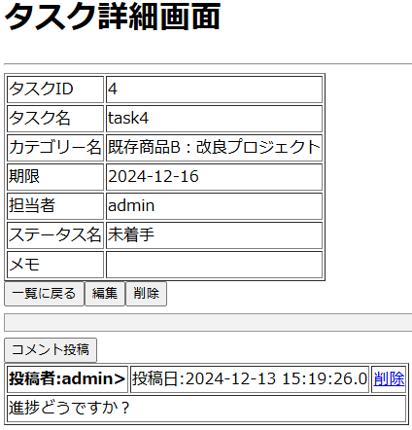
コメントが投稿されてない詳細画面
コメントが投稿されている詳細画面

フォーム定義
action |  | /TaskListServlet |  |  |  |  |  | method | get
識別ID |  | ラベル | type | name | value |  | 備考
タスク一覧 |  |  | submit |  | 一覧に戻る

action |  | /TaskDetailServlet |  |  |  |  |  | method | post
識別ID |  | ラベル | type | name | value |  | 備考
タスク一覧 |  |  | submit |  | 編集

action |  | /TaskDeleteServlet |  |  |  |  |  | method | post
識別ID |  | ラベル | type | name | value |  | 備考
タスク編集 |  |  | submit |  | 削除

action |  | /CommentAddServlet |  |  |  |  |  | method | post
識別ID |  | ラベル | type | name | value |  | 備考
コメント投稿 |  |  | submit |  | コメント投稿

action |  | /CommentDeleteServlet?commentId=<%=tcubean.getCommentId()%> |  |  |  |  |  | method | get
識別ID |  | ラベル | type | name | value |  | 備考
コメント削除 |  |  | href |  | 削除

詳細クラス図
詳細クラス図 | システム名 | グループ名 | 作成日 | 担当 | 承認印
 | タスク管理システム | ProjectX | 2024-12-13 | 坂上

WebContent
servlet
<<JSP>>
task-list.jsp
TaskDetailServlet
- serialVersionUID : long = 1L
+ TaskDetailServlet()
# doGet(request,response) : void
# doPost(request,response) : void
TaskEditServlet
- serialVersionUID : long = 1L
+ TaskEditServlet()
# doGet(request,response) : void
# doPost(request,response) : void
TaskDeleteServlet
- serialVersionUID : long = 1L
+ TaskDeleteServlet()
# doGet(request,response) : void
# doPost(request,response) : void

<<JSP>>
task-detail.jsp

model

entity
dao

TaskCategoryUserStatusBean
- taskId: int
- taskName: String
- categoryId: int
- categoryName : String
- limitDate : date
- userId : String
- userName : String
- statusCode : String
- statusName : String
- memo : String
- createDatetime : Timestamp
- updateDatetime : Timestamp
+ TaskCategoryUserStatusBean()
+ getTaskId() : String
+ setTaskId(taskid : int): void
+getTaskName(): String
+setTaskName(taskname : String): void
+getCategoryId() : String
+setCategoryId(categoryid : int) void
+getCategoryName() : String
+setCategoryName(categoryName : String) void
+getLimitDate():Date
+setLimitDate(limitdate:date):void
+getUserId():String
+setUserId(useid:String) : void
+getUserName():String
+setUserName(userName:String) : void
+getStatusCode():String
+setStatusCode(statuscode:String) void
+getStatusName():String
+setStatusName(statusName:String) :void
+getMemo():String
+setMemo(memo : String):void
+getCreateDateTime():Timestamp
+setCreateDateTime
(createDatetime:Timestamp) : void
+getUpdateDateTime() : Timestamp
+setUpdateDateTime
(updateDateTime : TimeStamp) : void
ConnectionManager
- URL : String = "jdbc:mysql://localhost:3306/task_db"
- USER : String = "root"
- PASSWORD : String = "root"
+ getConnection() : Connection

TaskCategoryUserStatusDAO
+detail(taskid:int):TaskCategoryUserStatusBean
+update(tcus:TaskCategoryUserStatusBean):int
+delete(taskid:int):int

TaskUserCommentDAO
+commentList(taskid:int):List

